상품제안서
[플씨드] 안전조끼(일반형) + 백팩 + 쿨토시+ 보틀(350ml) 4종 세트 | 상품코드: F27157

 |  |  |  |  |  |  | 02-412-0044 | www.easy1.co.kr
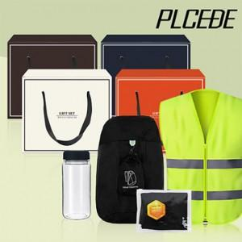

【상세/제작정보】 | SET OPP 포장 + 스티커 부착 포함 금액 기본수량 미만 인쇄시 비용 추가. 인쇄 및 포장 별도 문의.

【인쇄/포장옵션】 | 실크 / 별도문의

【공급단가】 | 수량 | 100~ | 300~ | 500~ | 1,000~ | 3,000~
*VAT별도 | 단가 | 13,370원 | 13,160원 | 12,840원 | 12,510원 | 12,300원

【상품 URL】 | https://dev.easy1.co.kr:443/src/goods_detail.php?gdno=27157

